使い方
夏休みスケジュール表
使い方

①目標と1日の計画
まずは、「目標と計画表」シートから記入をはじめます。
クラス、出席順、名前を記入したら、
・勉強や運動でがんばること
・夏休みの課題・工作
・お手伝いすること
のそれぞれの目標を書き込みます。
また、1日の計画は15分刻みでスケジュールが入れられる
ようになっています。
食事やお風呂、睡眠など、日々の生活に必要な行動から、
夏休みの宿題に取り組む時間、遊ぶ時間などを1日の中に
はめ込んでいきます。
目標と1日の計画が書き込めたら、プリンターでA4用紙に
印刷して、机の上など見やすい場所に貼っておきましょう。

・勉強や運動でがんばること
・辰休みの課題・工作
・お手伝いすること
をそれぞれ記入します。
クラス、出席順、
名前を記入します。

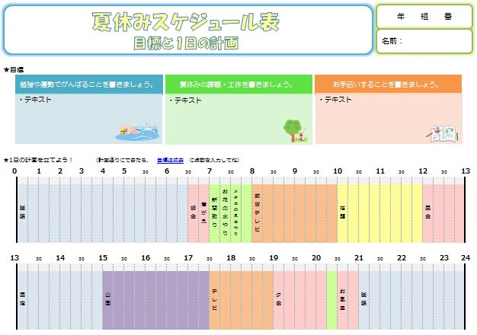

1日のスケジュールを
この表にまとめます。
無理のないスケジュールを組んで
計画を達成できるようにしましょう。
「目標達成表」のリンクをクリックすると、達成表のシートに移動します。自己採点して点数を記入しましょう。

睡眠は青、食事は赤、お手伝いは緑、勉強はオレンジ、
遊びはムラサキと色を使い分けると表が見やすくなります。

②目標達成表
クラス、出席順、名前と、夏休みの期間を記入しておきます。
毎日、寝る前に「目標と計画表」通りに1日過ごすことが
できたか振り返り、
・よくできた 5点
・まあまあ 3点
・うまくいかなかった 1点
で点数をつけて目標達成表の「点数」の欄に記入します。
つけた点数に応じて、右のグラフのひまわりが成長します。
大きなひまわりになるように、頑張って目標・計画を達成
しましょう！
また、目標達成表には「一言メモ」欄がありますので、
あらかじめ決まっている予定や、その日あった出来事を
書き込んで使ってください。

1日を計画通り過ごせたか
自己採点して、点数を入力します。

クラス、出席順、
名前を記入します。

夏休み期間を記入します。

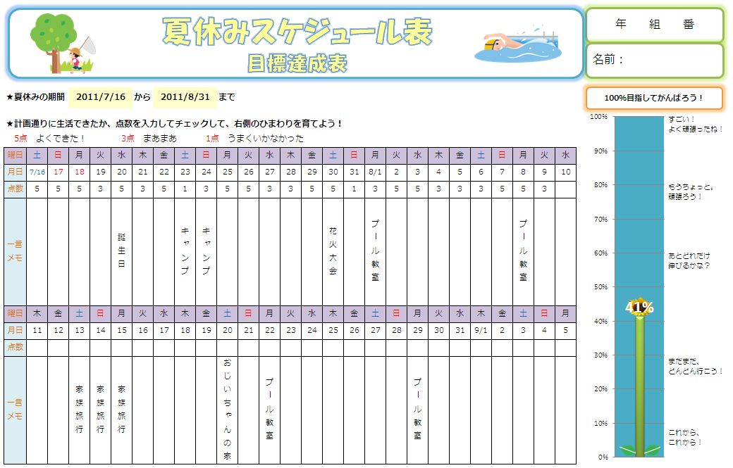

その日あった出来事や、決まっている予定を
一言メモで残しておきましょう。

自己採点した点数に応じて、ひまわりが成長します。
大きいひまわりに育つように頑張りましょう。

目標と計画表
 | #REF! | #REF!
夏休みスケジュール表
目標と1日の計画
年 組 番
名前：

★目標

★1日の計画を立てよう！ |  |  |  |  | （計画通りにできたら、 |  |  | 目標達成表 |  | に点数を入力してね）
0 |  | 1 | 2 | 3 | 4 | 5 | 30 | 6 | 30 |  | 7 | 30 | 8 | 30 | 9 | 30 | 10 | 30 | 11 | 30 | 12 | 30 | 13

13 |  | 30 | 14 | 30 | 15 | 30 | 16 | 30 | 17 |  | 30 | 18 | 30 | 19 | 30 | 20 | 30 | 21 | 30 | 22 | 30 | 23 | 24

目標達成表
夏休みスケジュール表
目標達成表
年 組 番
名前：
 | 0 | 235
 | 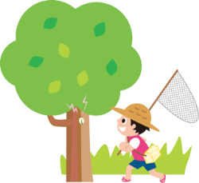
100％目指してがんばろう！
★夏休みの期間 |  |  |  | 2011-07-16 |  |  |  |  | から |  | 2011-08-31 |  |  |  |  | まで

★計画通りに生活できたか、点数を入力してチェックして、右側のひまわりを育てよう！
5点 よくできた！ |  |  |  |  | 3点 まあまあ |  |  |  | 1点 うまくいかなかった
曜日 | 土 | 日 | 月 | 火 | 水 | 木 | 金 | 土 | 日 | 月 | 火 | 水 | 木 | 金 | 土 | 日 | 月 | 火 | 水 | 木 | 金 | 土 | 日 | 月 | 火 | 水
月日 | 2011-07-16 | 17 | 18 | 19 | 20 | 21 | 22 | 23 | 24 | 25 | 26 | 27 | 28 | 29 | 30 | 31 | 2011-08-01 | 2 | 3 | 4 | 5 | 6 | 7 | 8 | 9 | 10
点数
一言 メモ
曜日 | 木 | 金 | 土 | 日 | 月 | 火 | 水 | 木 | 金 | 土 | 日 | 月 | 火 | 水 | 木 | 金 | 土 | 日 | 月 | 火 | 水 | 木 | 金 | 土 | 日 | 月
月日 | 11 | 12 | 13 | 14 | 15 | 16 | 17 | 18 | 19 | 20 | 21 | 22 | 23 | 24 | 25 | 26 | 27 | 28 | 29 | 30 | 31 | 2011-09-01 | 2 | 3 | 4 | 5
点数
一言 メモ

